1.pcb封装
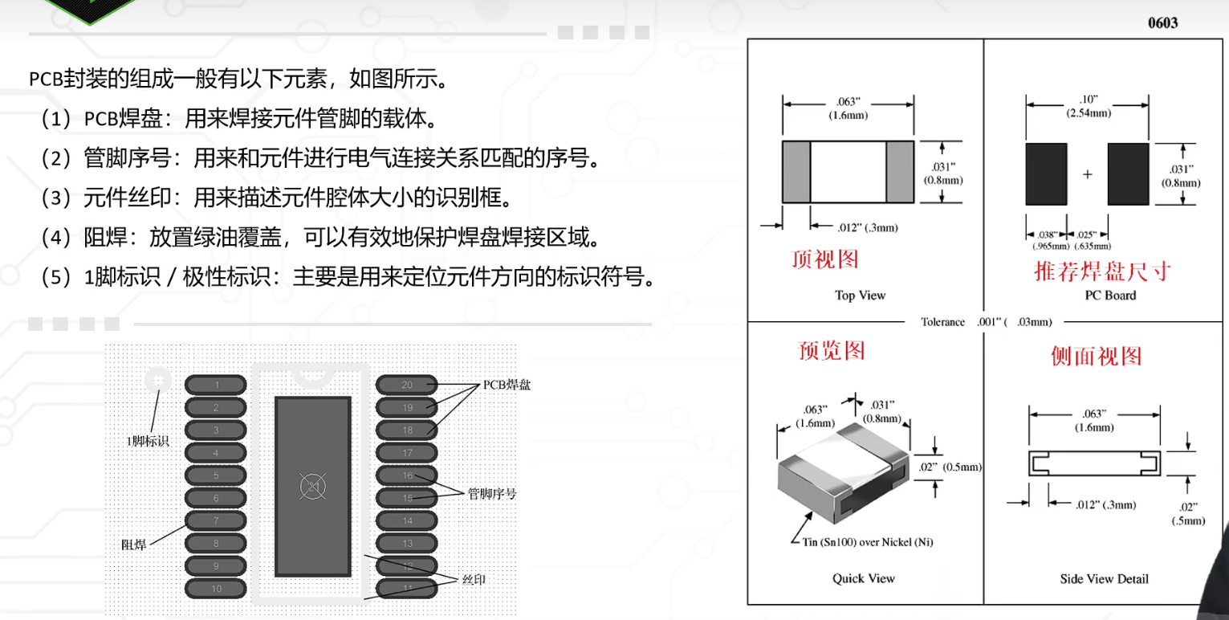

默认是通孔焊盘，可以双击，修改为表面焊盘 |  | 阻焊：防止油墨覆盖

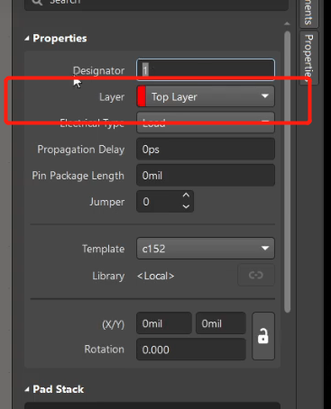

焊盘的形状，大小：
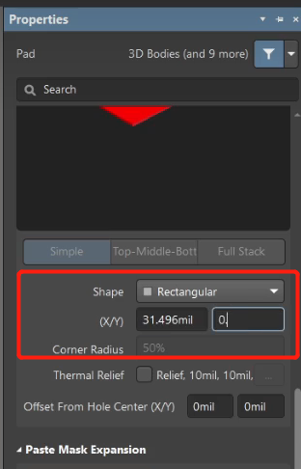

复制第二个焊盘，使用shift+e选取中心点，让两个焊盘重叠，然后平移，快捷建M
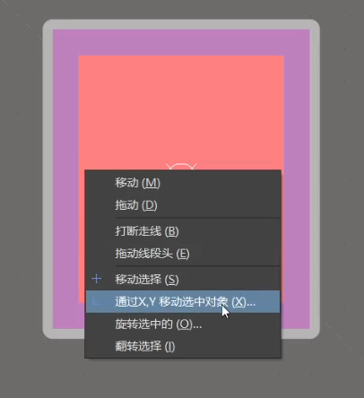

设置两个焊盘的中心点 | 丝印层：
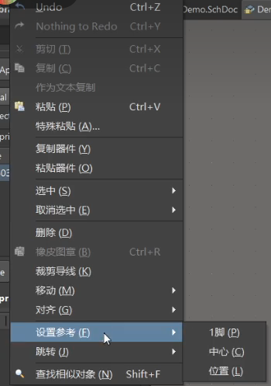

 | 然后放置线条绘制丝印，丝印一般5mil
 | shift+空格，修改线条角度

3.调用他人的库
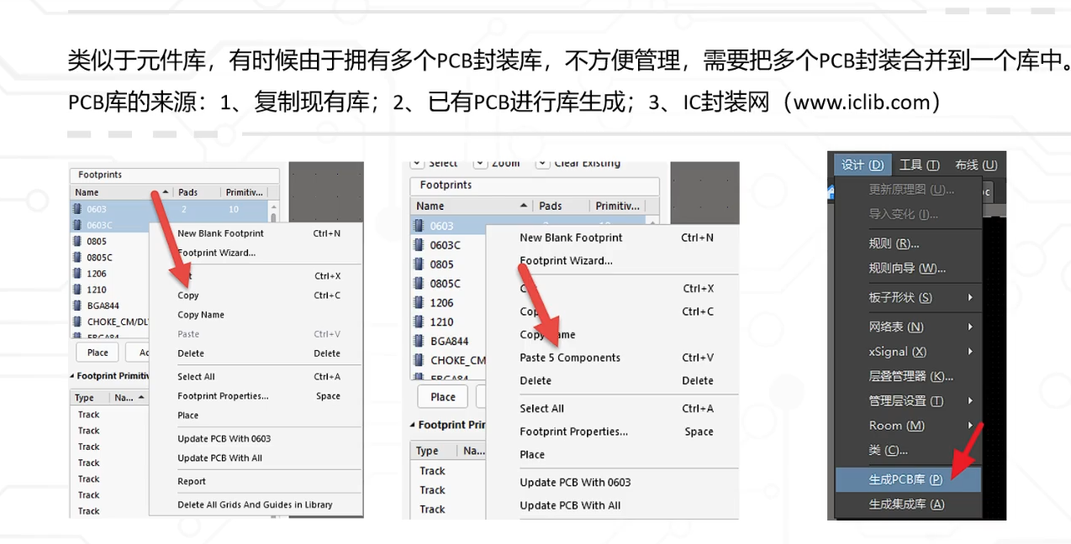

4.pcb封装检查
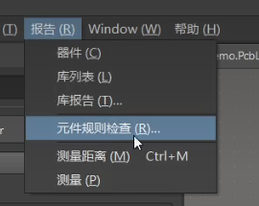
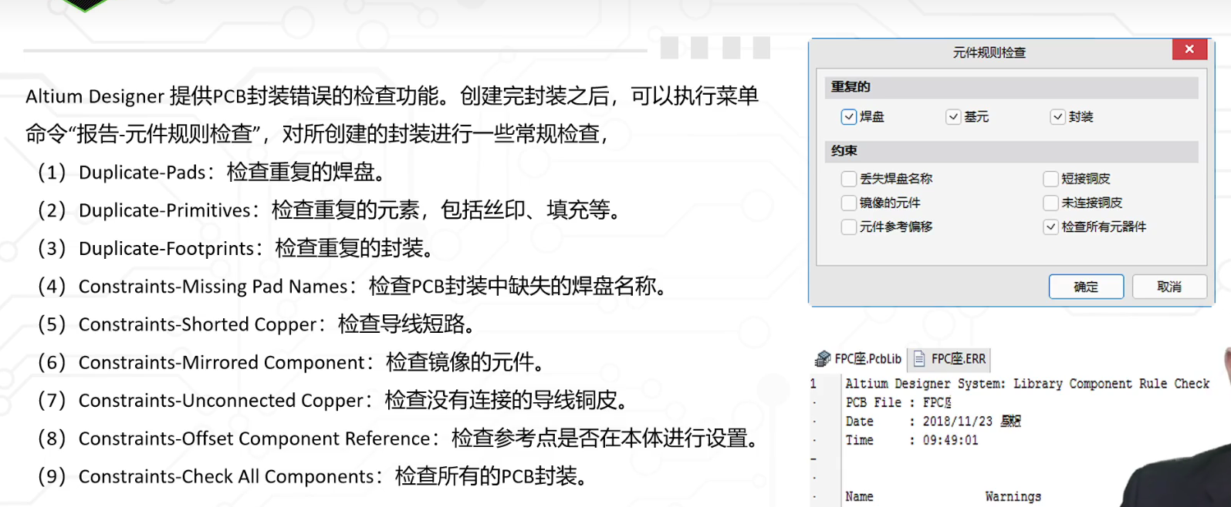

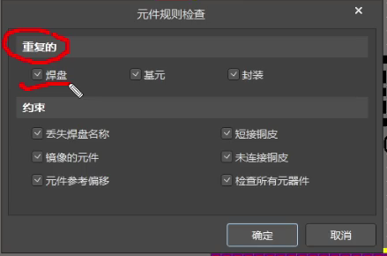

5.3D封装模型调用
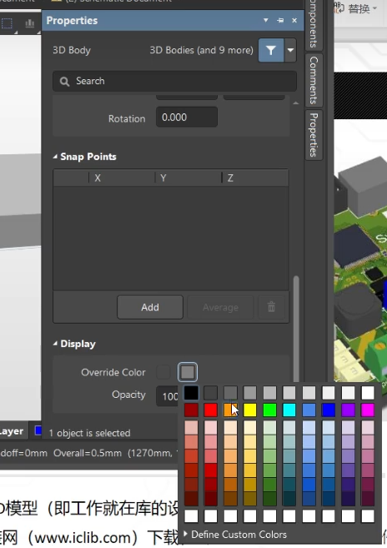
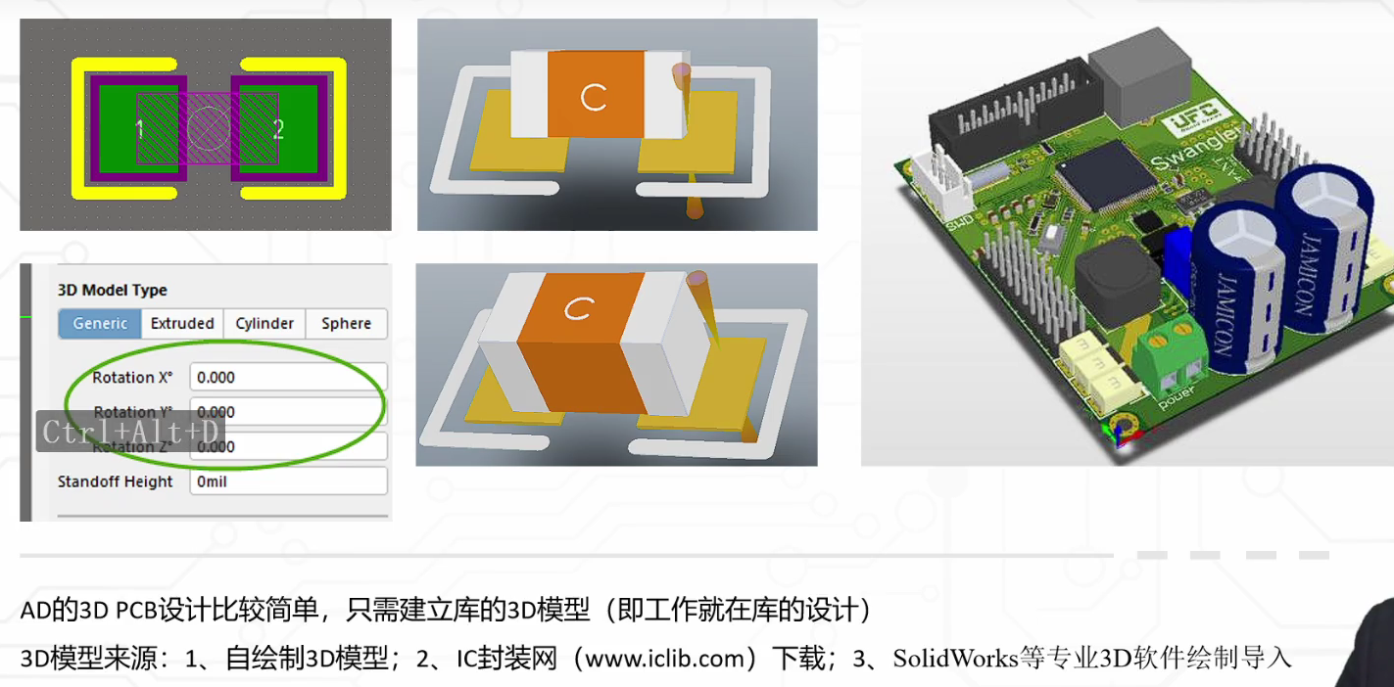

怎么做3D模型？
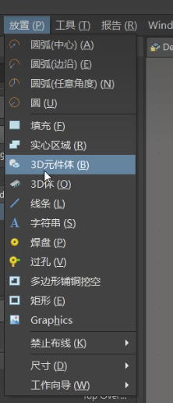
 | 一定在机械一层

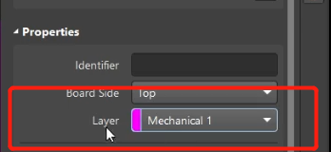

 | 然后设置高度

颜色更改：

